Resumo
3
— Os parâmetros adotados para o dimensionamento das equipes e do prazo de execução consideraram o histórico da inspeção realizada no Estado de Rondônia, no âmbito do Contrato ECM-015/2024. Na ocasião, a inspeção física da 2ª tranche contemplou 18 UCs, sendo executada por 2 equipes ao longo de 8 dias, com abrangência de apenas 3 municípios.
— 1 dia de mobilização e desmobilização (logística, briefing e fechamento), não computado como dia de campo.
— Velocidade média de 60 km/h e jornada de 8 horas, resultando em alcance de 480 km por dia dedicado a deslocamento.
— Coordenada de referência de cada município = centroide das UCs selecionadas (média das colunas Latitude_UC e Longitude_UC), e não a sede municipal.
— Análise da tipologia dos beneficiários por faixa de extrato.
— Todos os extratos em comunidade de povos tradionais
4
ENERGISA RO 3ª Tranche - LPT AmL - Lote 1 - Erro 5,00%
Lote | Lote | ODI | Municípios | SIGFI 80 | SIGFI 160 | UC | Dias | Equipe | Custo Estimado (R$)
Extrato | 3 | 45 | 13 | 44 | 1 | 45 | 14 | 4 | R$ 296,640.00
5
 | 4 | 22 | 9 | 22 | 0 | 22 | 7 | 2 | R$ 85,440.00
6
 | 5 | 15 | 9 | 15 | 0 | 15 | 5 | 2 | R$ 66,240.00
 | 6 | 12 | 8 | 12 | 0 | 12 | 4 | 2 | R$ 56,640.00
Mapa dos Estratos

1ª amostra -ENERGISA RO 3ª TRANCHE

Estrato 03
Estrato 04
Estrato 05
Estrato 06

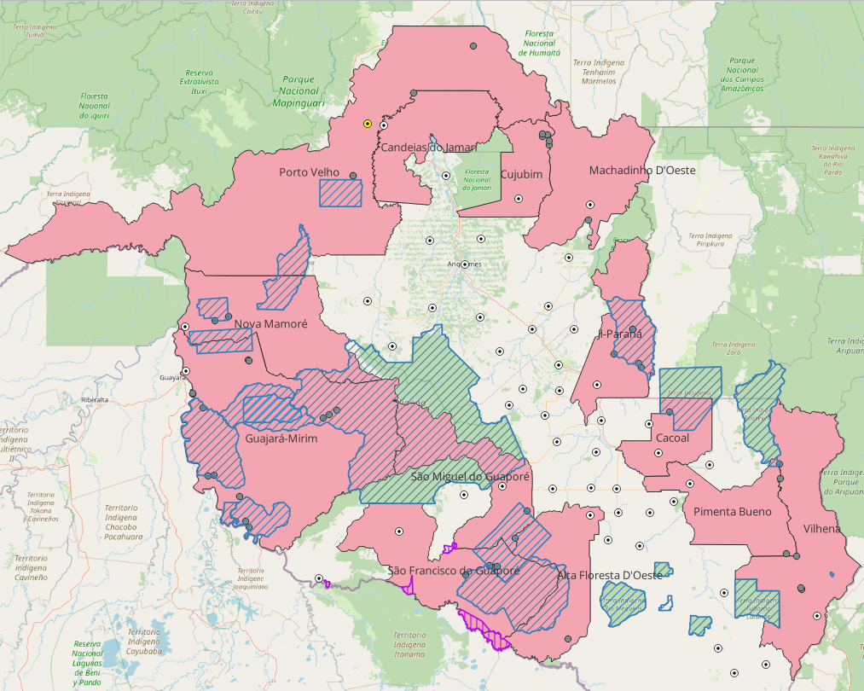
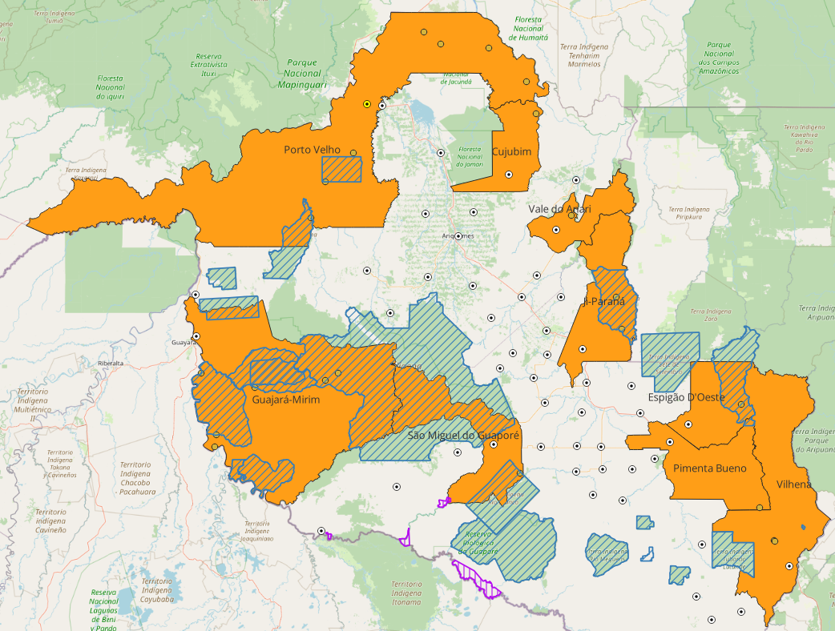
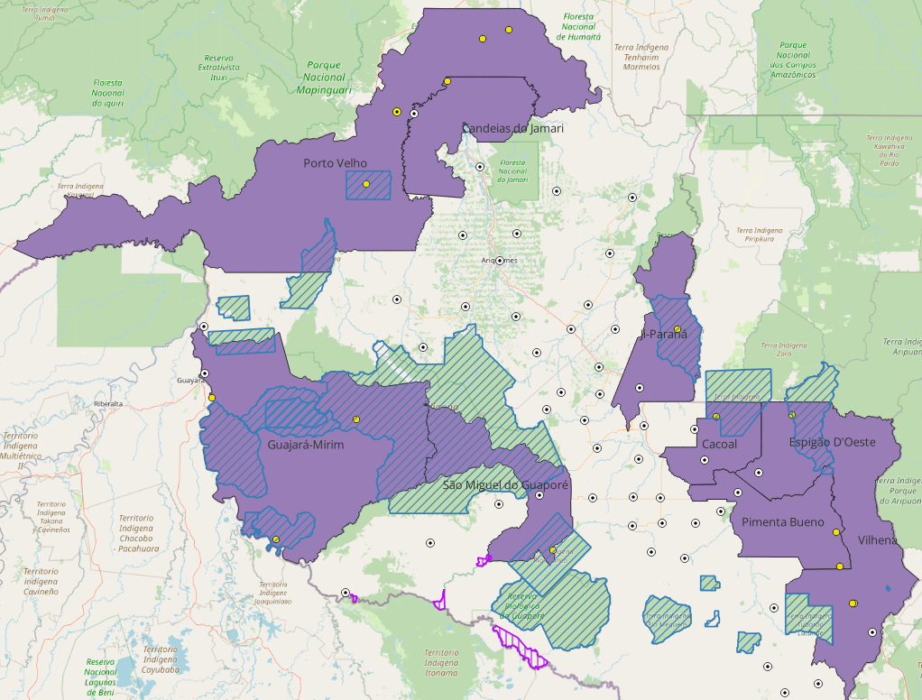
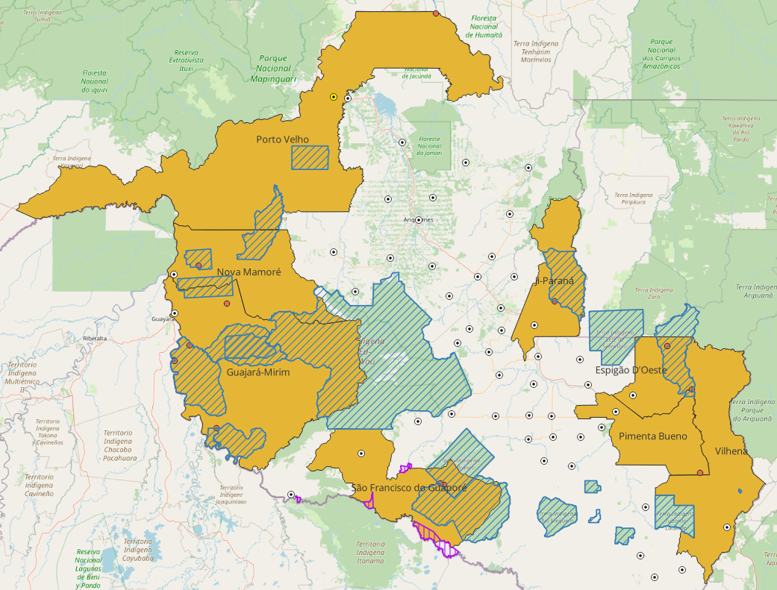
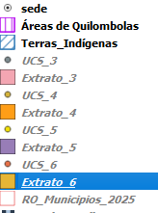

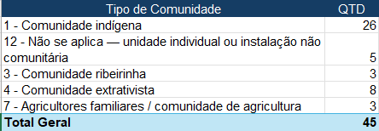
v
A tipologia deste extrato representa a alternativa de maior esforço operacional, com necessidade de 45 UCs-equipe/dia, frente às 12 UCs-equipe/dia da opção mais econômica, e prazo estimado de 14 dias para execução. Adicionalmente, concentra o maior percentual de beneficiários prioritários (89%). A estimativa de custos contempla os deslocamentos das equipes e as particularidades logísticas associadas à realização de inspeções em comunidades indígenas.
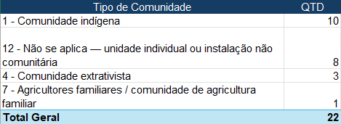
A tipologia deste extrato representa a alternativa de segundo maior esforço operacional, com necessidade de 22 UCs-equipe/dia, frente às 12 UCs-equipe/dia da opção mais econômica, e prazo estimado é metadade dias do extrato 3. Adicionalmente, concentra o segundo maior percentual de beneficiários prioritários (48%) comparado ao Extrato 3.
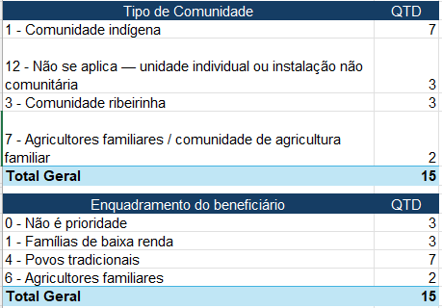
A tipologia deste extrato representa a alternativa de terceiro maior esforço operacional, com necessidade de 15 UCs-equipe/dia, frente às 12 UCs-equipe/dia da opção mais econômica, e prazo estimado é 5 dias dias para execução. Adicionalmente, concentra o segundo maior percentual de beneficiários prioritários (30 %) comparado ao Extrato 3.
A tipologia deste extrato representa a alternativa de menor esforço operacional, com necessidade de 12 UCs-equipe/diacomo a opção mais econômica. Adicionalmente, concentra o segundo maior percentual de beneficiários prioritários (28%) comparado ao Extrato 3.
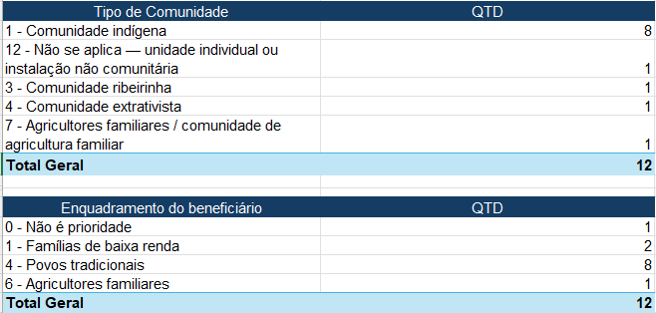

 |  |  |  |  |  |  |  |  |  | 0.3

Estimativa_extra.6
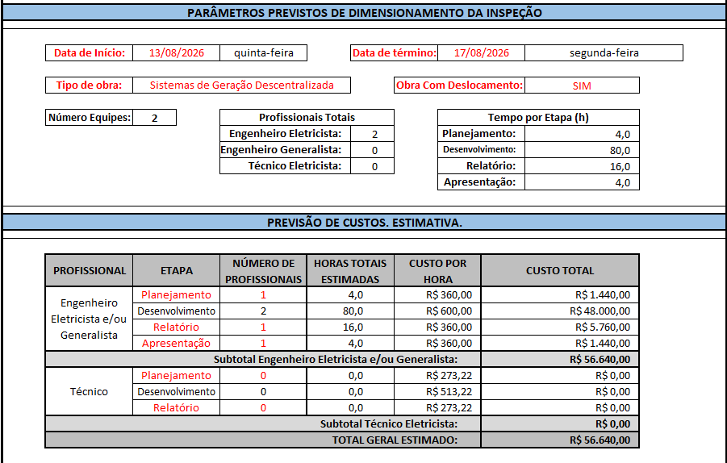

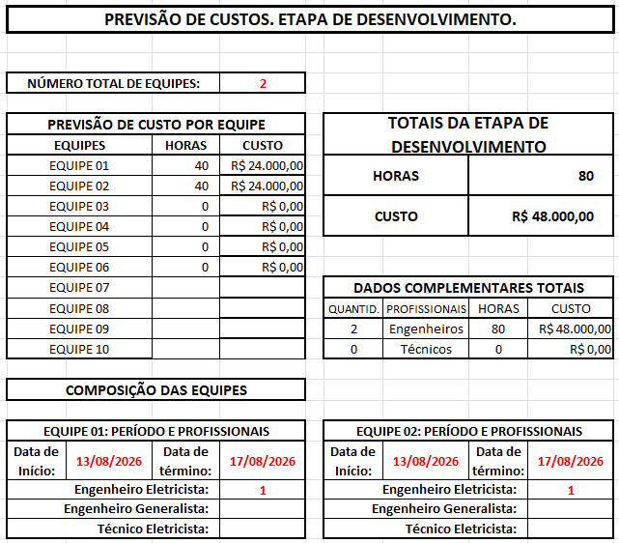

Estimativa_extra.5
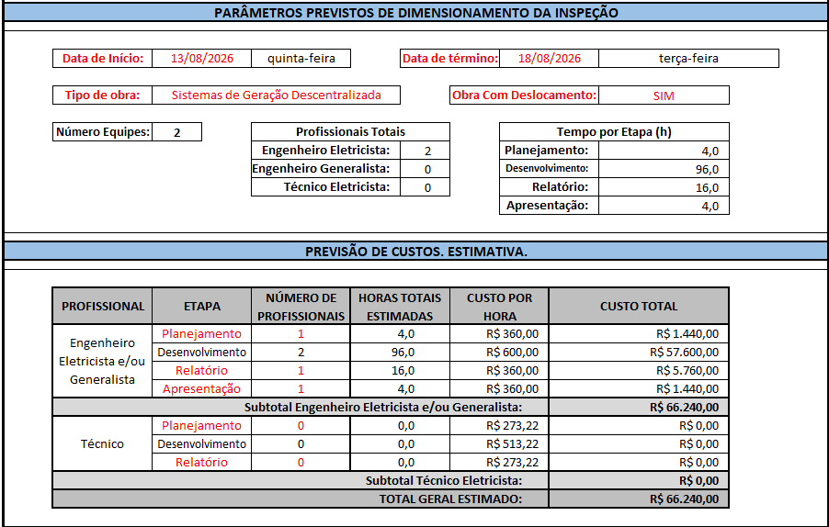

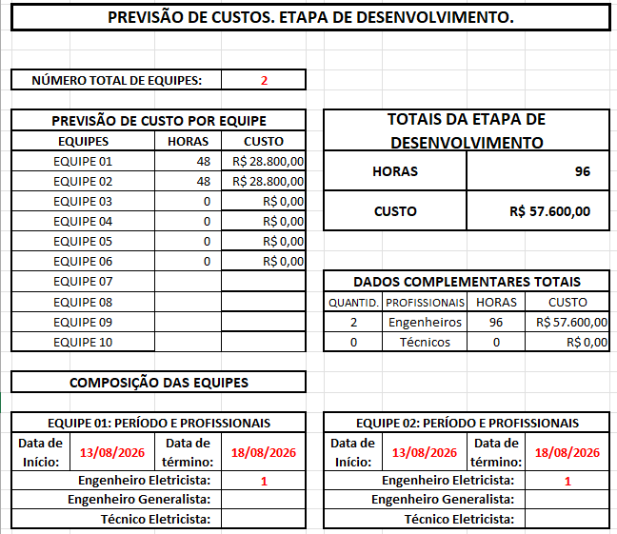

Estimativa_extra.4


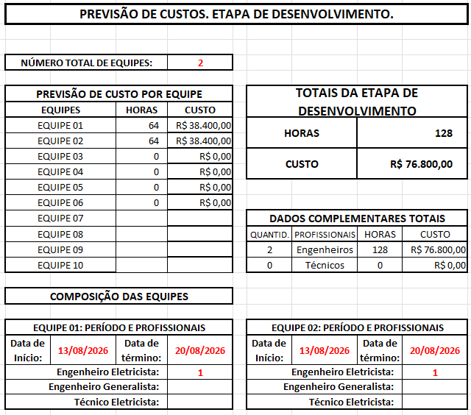

Estimativa_extra.3
